サンプル
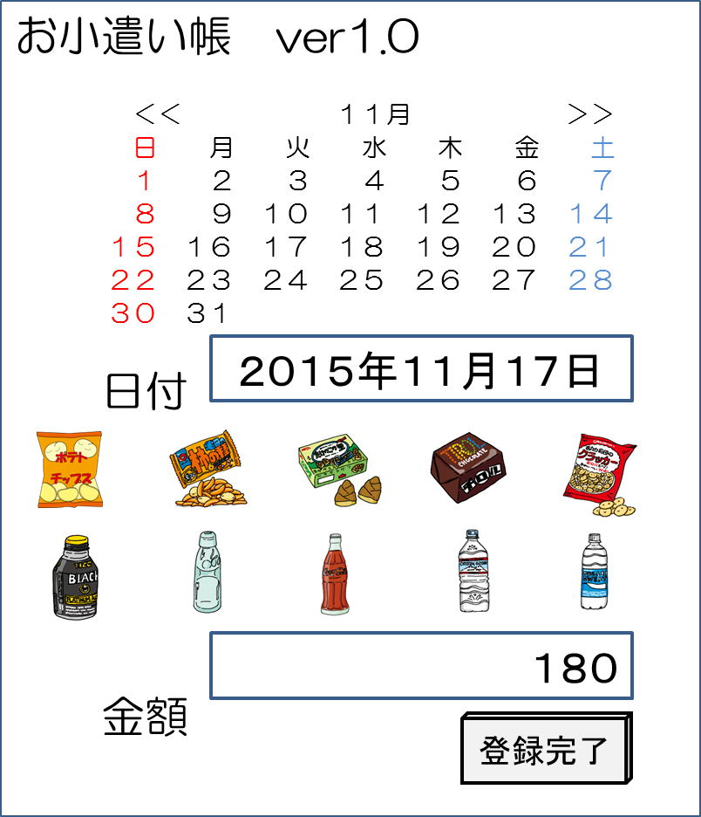
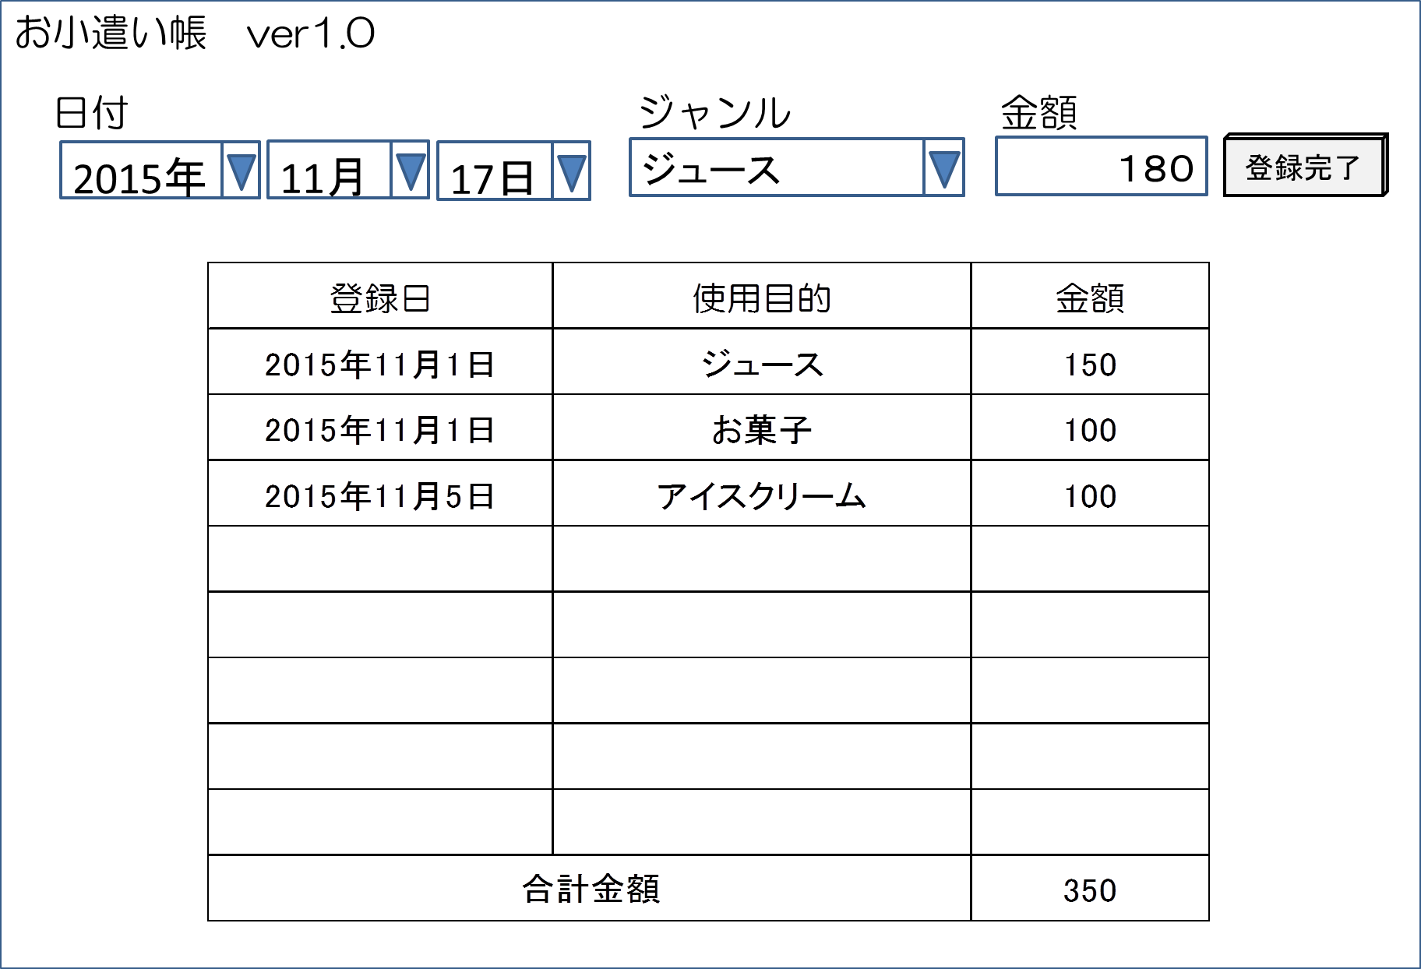
SD15 |  |  |  |  |  |  |  | 1/1
「画面設計書」 |  | お小遣い帳システム |  | クラス |  | 出席 | 氏名

画面名称 | 【 | お買い物入力 | 】 | 画面名称 | 【 | お買い物明細 |  | 】

